Chi tiết địa chất
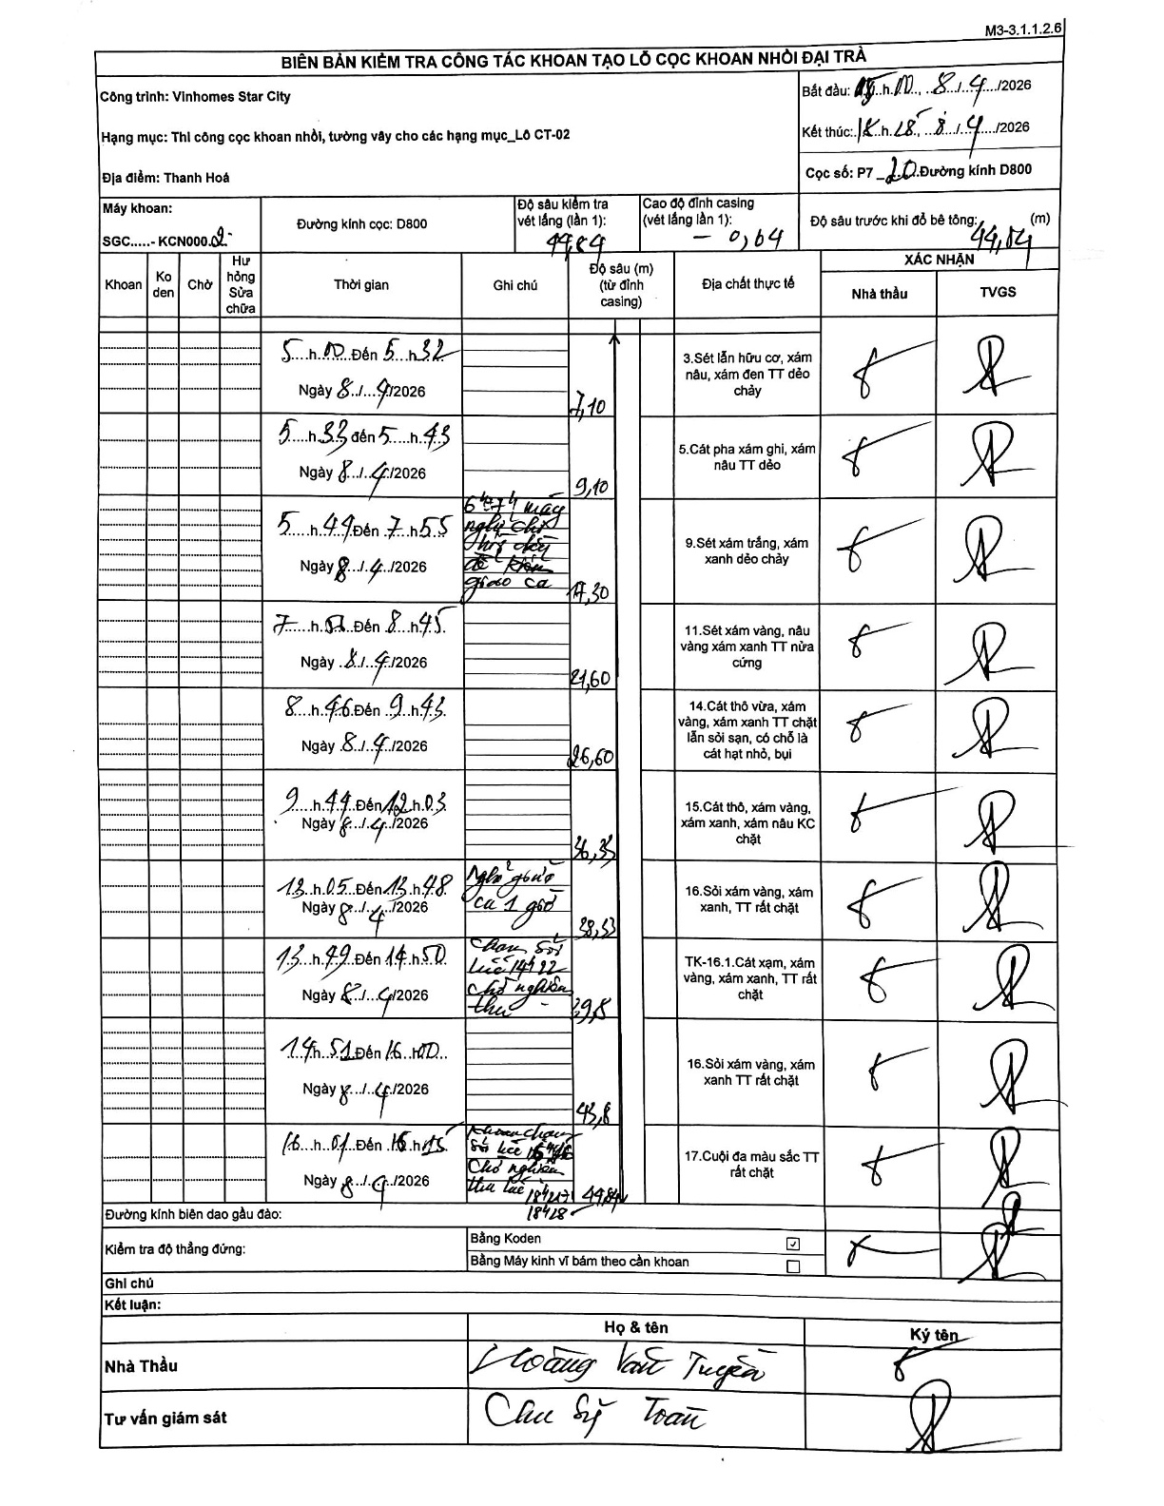
Dự án | Star City Thanh Hóa
Hạng mục | Thi công cọc khoan nhồi, tường vây cho các hạng mục_Lô CT-02
Tên bộ phận | Thanh Hoá
Số hiệu cọc | P7-20
Tên Máy khoan | SGC-KCN0002
Đường kính | D800
Bắt đầu thi công | 05:00 08/04/2026
Kết thúc thi công | 18:15 08/04/2026

Địa chất TT | Đường kính | Mô tả lớp thiết kế | Từ (h) | Đến (h) | Cao độ từ | Cao độ đến | T.Gian (h) | Dài (m) | V (m/h) | Ghi chú
1 | D800 | Sét lẫn hữu cơ, xám nâu, xám đen TT dẻo chảy | 11:00 08/04/2026 | 11:32 08/04/2026 | -0.64 | -7.1 | 0.53 | 6.46 | 12.11 | Chiều dài lớp tự tính từ tích lũy trừ casing
2 | D800 | Cát pha xám ghi, xám nâu TT dẻo | 11:33 08/04/2026 | 11:45 08/04/2026 | -7.1 | -9.1 | 0.2 | 2 | 10
3 | D800 | Sét xám trắng, xám xanh dẻo chảy | 11:49 08/04/2026 | 13:55 08/04/2026 | -9.1 | -17.3 | 2.1 | 8.2 | 3.9 | Nghỉ trưa thay ca từ 11:45 đến 13:00
4 | D800 | Sét xám vàng, nâu vàng xám xanh TT nửa cứng | 07:57 08/04/2026 | 08:45 08/04/2026 | -17.3 | -21.6 | 0.8 | 4.3 | 5.38
5 | D800 | Cát thô vừa, xám vàng, xám xanh TT chặt lẫn sỏi sạn, có chỗ là cát hạt nhỏ, bụi | 08:46 08/04/2026 | 09:43 08/04/2026 | -21.6 | -26.6 | 0.95 | 5 | 5.26
6 | D800 | Cát thô, xám vàng, xám xanh, xám nâu KC chặt | 09:44 08/04/2026 | 12:03 08/04/2026 | -26.6 | -36.3 | 2.32 | 9.7 | 4.19
7 | D800 | Sỏi xám vàng, xám xanh, TT rất chặt | 13:05 08/04/2026 | 13:48 08/04/2026 | -36.3 | -38.53 | 0.72 | 2.23 | 3.11 | Nghỉ giao ca 1 giờ
8 | D800 | TK-16.1.Cát xám, xám vàng, xám xanh, TT rất chặt | 13:49 08/04/2026 | 14:50 08/04/2026 | -38.53 | -39.8 | 1.02 | 1.27 | 1.25 | Chạm sỏi lúc 14h22 chờ nghiệm thu
9 | D800 | Sỏi xám vàng, xám xanh TT rất chặt | 14:51 08/04/2026 | 16:00 08/04/2026 | -39.8 | -43.8 | 1.15 | 4 | 3.48
10 | D800 | Cuội đa màu sắc TT rất chặt | 16:01 08/04/2026 | 16:15 08/04/2026 | -43.8 | -49.84 | 0.23 | 6.04 | 25.89 | Khoan chạm sỏi lúc 15h46. Chờ nghiệm thu lúc 14h25

ẢNH BIÊN BẢN GỐC

